Sheet1
采购配置清单
序号 | 采购货物名称 | 规格或配置技术参数 | 单位 | 采购数量 | 市场单价（元） | 合计（元） | 备注 | 参考品牌型号 | 参考样式
1 | 洗手盆 | 规格：长58CM*宽43cm*高78cm，材质：陶瓷。如图。含配件：冷暖水龙头、一体下水口、防爆软管。 | 套 | 2 | 400 | 800 |  | 美洁 | 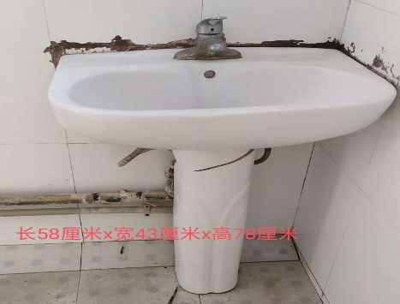
2 | 高弯感应水龙头 | 交直流两用，AC220v、直流6V四节5号电池、铜芯不锈钢；如图。 | 套 | 30 | 260 | 7800 |  | 金泊利 | 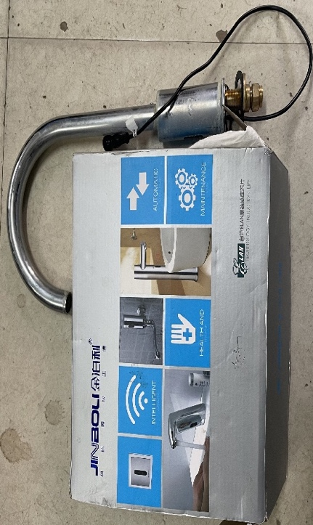
3 | 2分内丝转1分外丝弯头 | 2分内丝转1分外丝弯头、全铜；如图。 | 个 | 20 | 8 | 160 |  | 国优 | 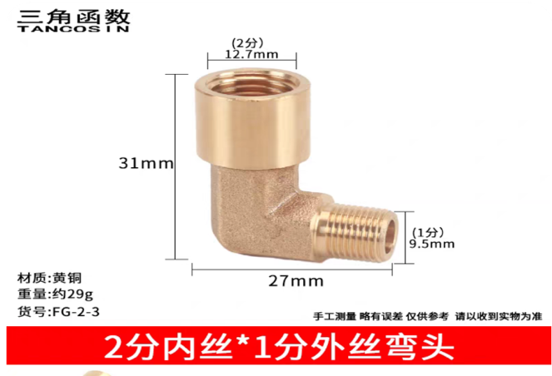
4 | 4分外丝转2分外丝弯头 | 4分外丝转2分外丝弯头；全铜；如图。 | 个 | 20 | 8 | 160 |  | 国优 | 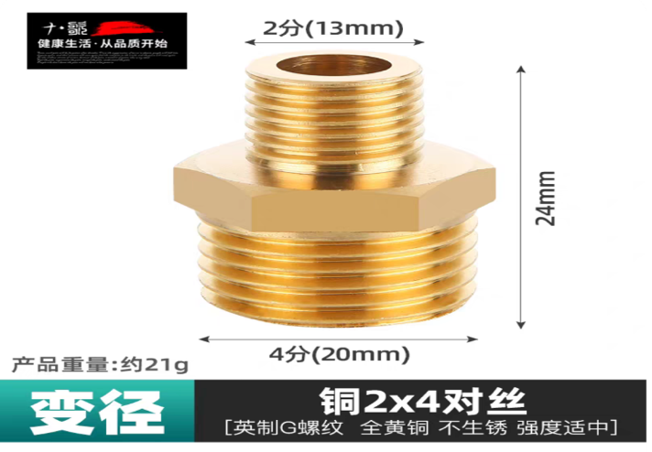
5 | 洗手盆 | 长80cm*宽46cm；带柜子；如图。 | 套 | 2 | 580 | 1160 | 确定供货商后可到现场看款式 | 国优 | 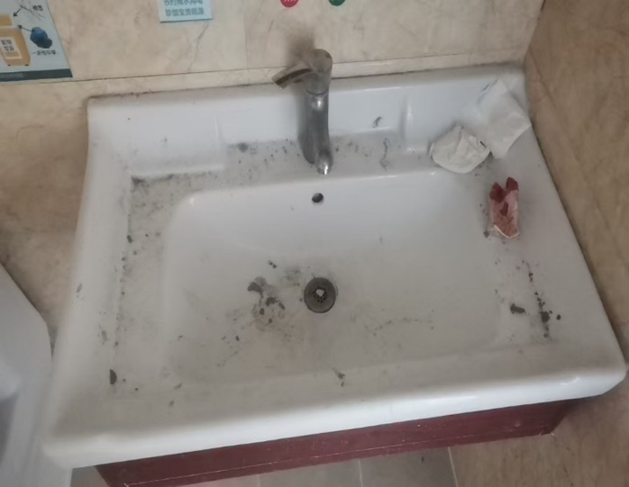
6 | 铝扣板吊顶灯 | 规格：600*600mm；色温：6500K（白光）；功率：32W-42W；如图。 | 套 | 50 | 58 | 2900 |  | 三雄极光
7 | DT铜鼻子 | 紫铜；接线范围：150平方；如图。符合国家A级标准。 | 个 | 30 | 42 | 1260 |  | 国优 | 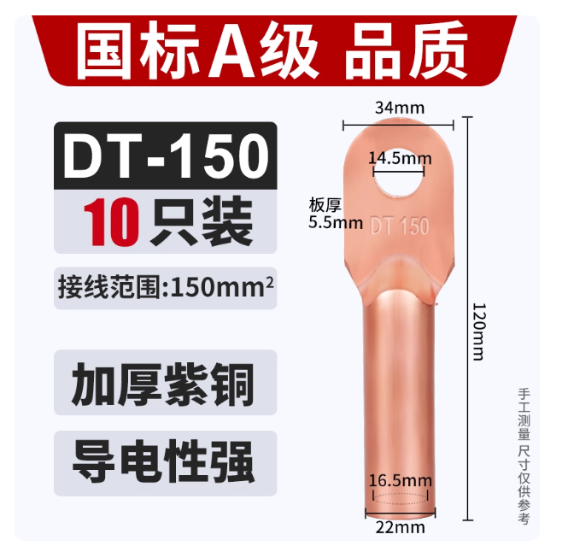
8 | DT铜鼻子 | 紫铜；120平方；如图。符合国家A级标准。 | 个 | 30 | 35 | 1050 |  | 国优 | 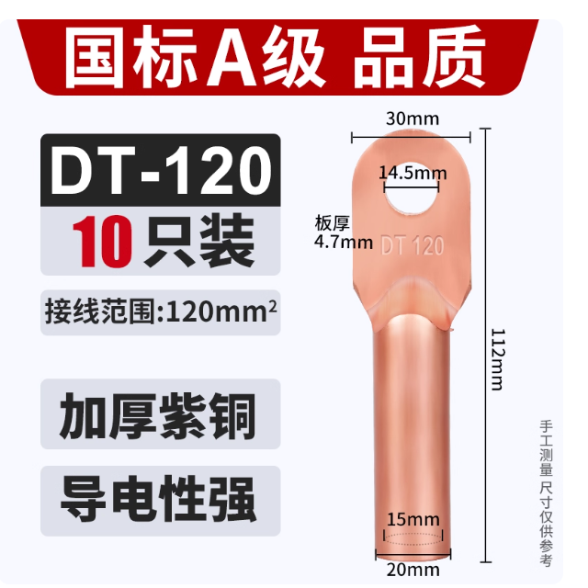
9 | DT铜鼻子 | 紫铜；95平方；如图。符合国家A级标准。 | 个 | 30 | 25 | 750 |  | 国优 | 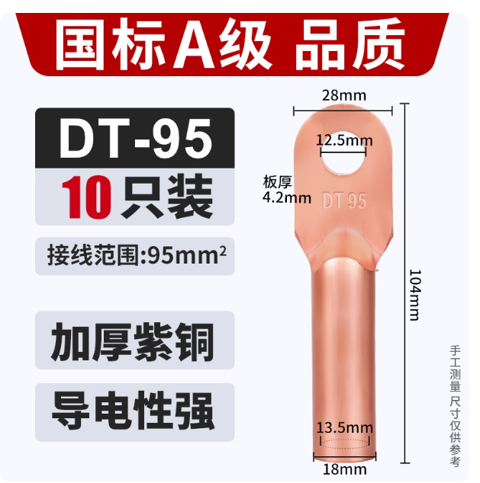
10 | DT铜鼻子 | 紫铜；70平方；如图。符合国家A级标准。 | 个 | 30 | 19 | 570 |  | 国优 | 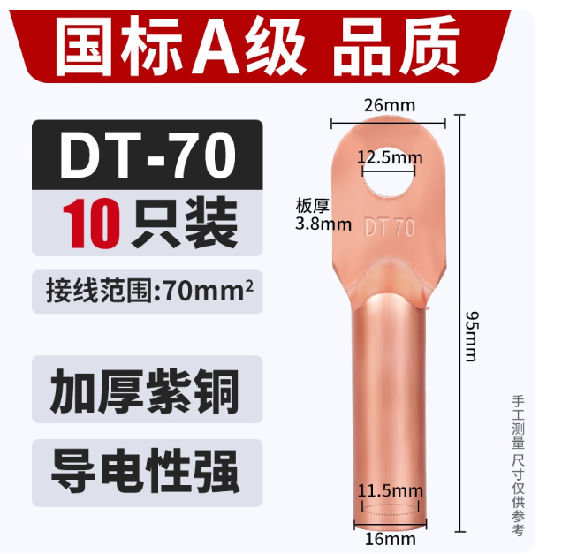
11 | DT铜鼻子 | 紫铜；50平方；如图。符合国家A级标准。 | 个 | 30 | 15 | 450 |  | 国优 | 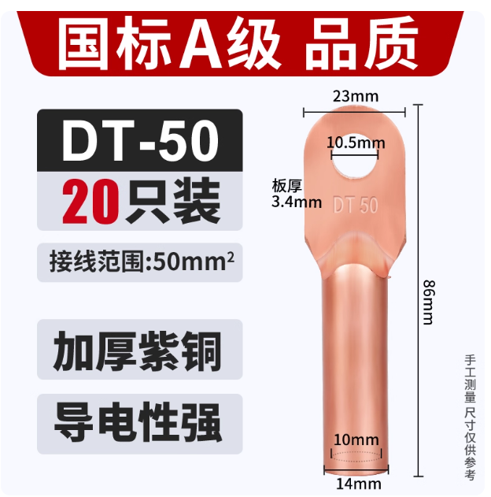
12 | OT开口铜鼻子 | 材质：紫铜；规格：100A、80A、60A、50A、40A；如图。符合国家A级标准 | 个 | 150 | 2 | 300 | 100A、80A、60A、50A、40A各30个 | 国优 | 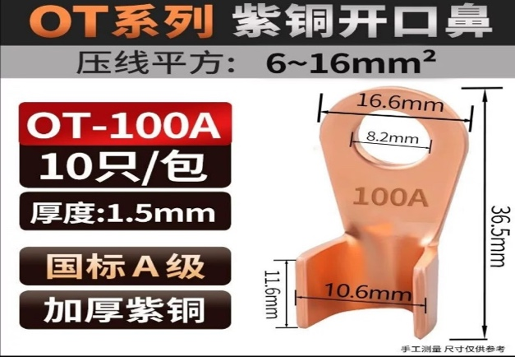
13 | 4分堵头 | 材质：304不锈钢；口径：20mm*高13mm；如图。 | 个 | 30 | 3 | 90 |  | 国优 | 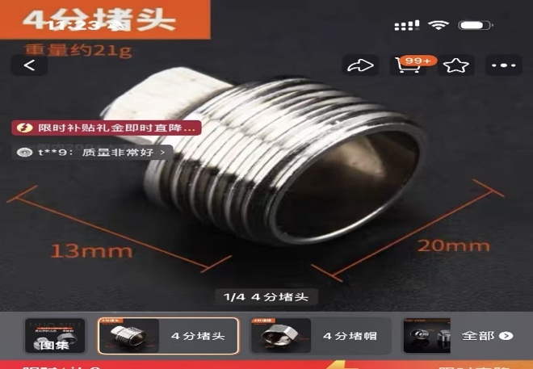
14 | 下水器 | 上口直径：110mm；下口直径45mm；如图。含：不锈钢封水盖、不锈钢提篮；不锈钢 | 个 | 20 | 10 | 200 |  | 国优 | 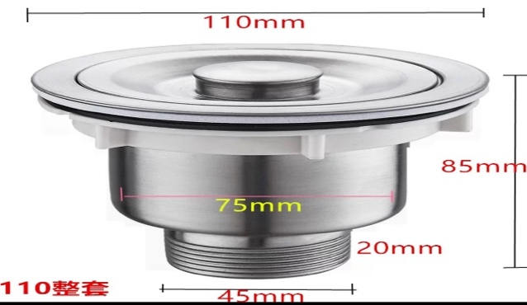
 |  | 合计 |  |  |  | 17650

 |  | 商务需求：洗手盆确定供货商后可到现场看款式

